상품제안서
나이테 최저가 도킹형 보조배터리 3500mAh [인쇄무료] | 상품코드: F24936

 |  |  |  |  |  |  | 02-412-0044 | www.easy1.co.kr
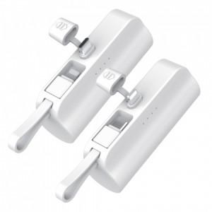 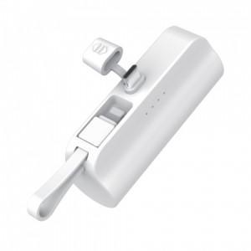 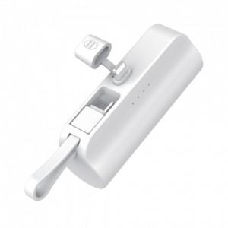

【상세/제작정보】 | 듀얼충전이 가능한 디자인 도킹형 보조배터리 LED 점등 방식

【인쇄/포장옵션】 | 레이저, 풀칼라, 개별인쇄 / 포장지포장

【공급단가】 | 수량 | 100~ | 300~ | 500~ | 1,000~ | 3,000~
*VAT별도 | C타입 | 3,870원 | 3,810원 | 3,720원 | 3,620원 | 3,560원
 | 8핀 | 3,870원 | 3,810원 | 3,720원 | 3,620원 | 3,560원

【상품 URL】 | http://www.easy1.co.kr/src/goods_detail.php?gdno=24936

